关系图
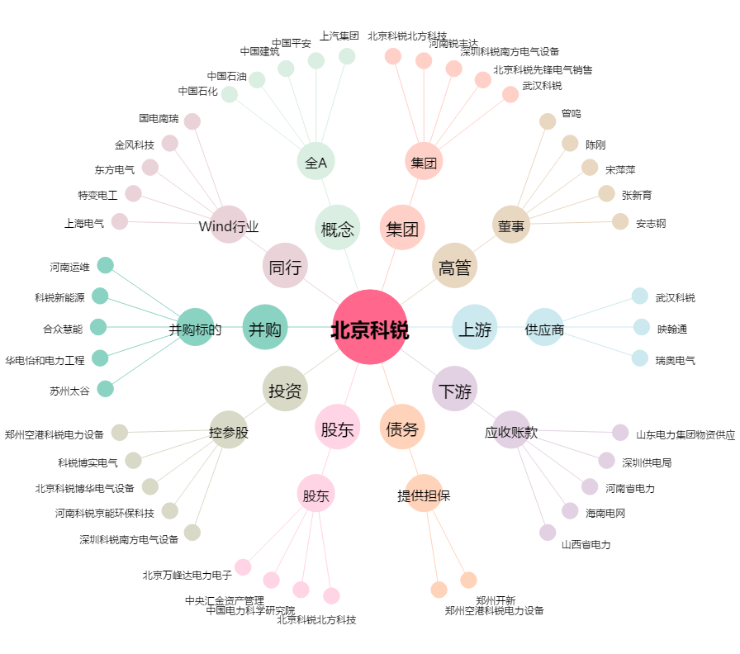
北京科锐[002350.SZ] - 关系概览图

